Hoja 1
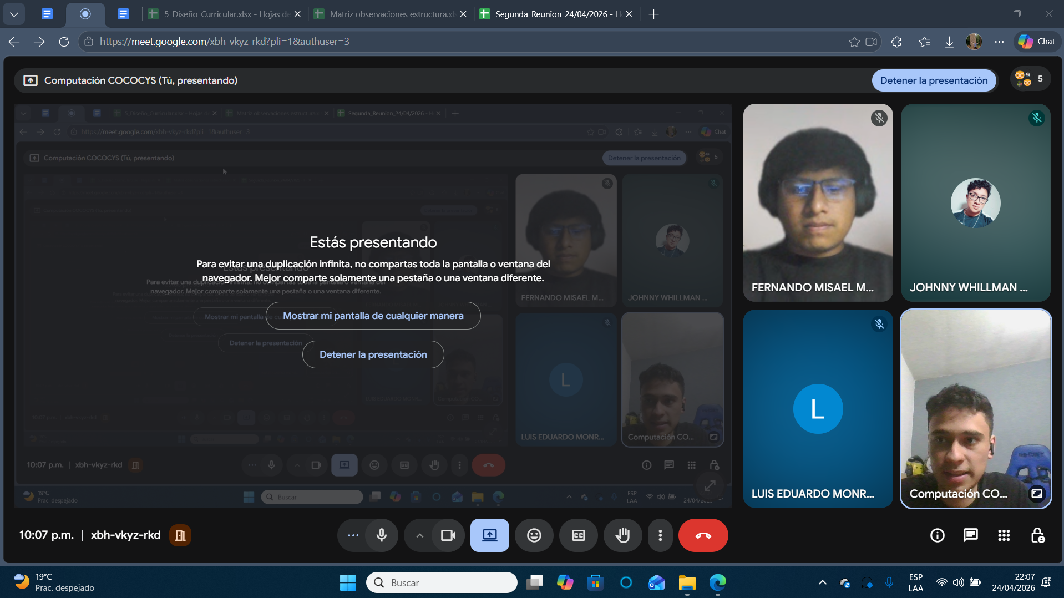
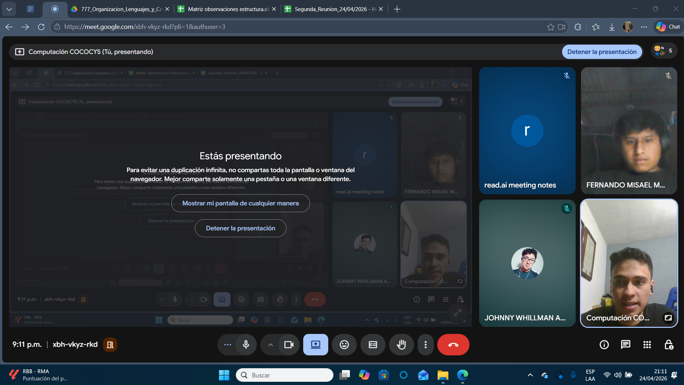
Nombre | Carnet

Fernando Misael Morales Ortiz | 202001950

